18
2000 | 88 | 57 | 63 | 77 | 70 | 6 | 98 | 65 | 58 | 19 | 73 | 13 | 86 | 1
11 | 66 | 3 | 14 | 36 | 65 | 51 | 4 | 45 | 78 | 12 | 31 | 91 | 12 | 86
61 | 41 | 46 | 70 | 39 | 7 | 76 | 23 | 3 | 4 | 62 | 75 | 63 | 65 | 54
86 | 73 | 65 | 44 | 42 | 14 | 50 | 92 | 94 | 37 | 6 | 78 | 46 | 97 | 17
95 | 40 | 51 | 62 | 12 | 17 | 58 | 49 | 83 | 97 | 70 | 14 | 6 | 47 | 55
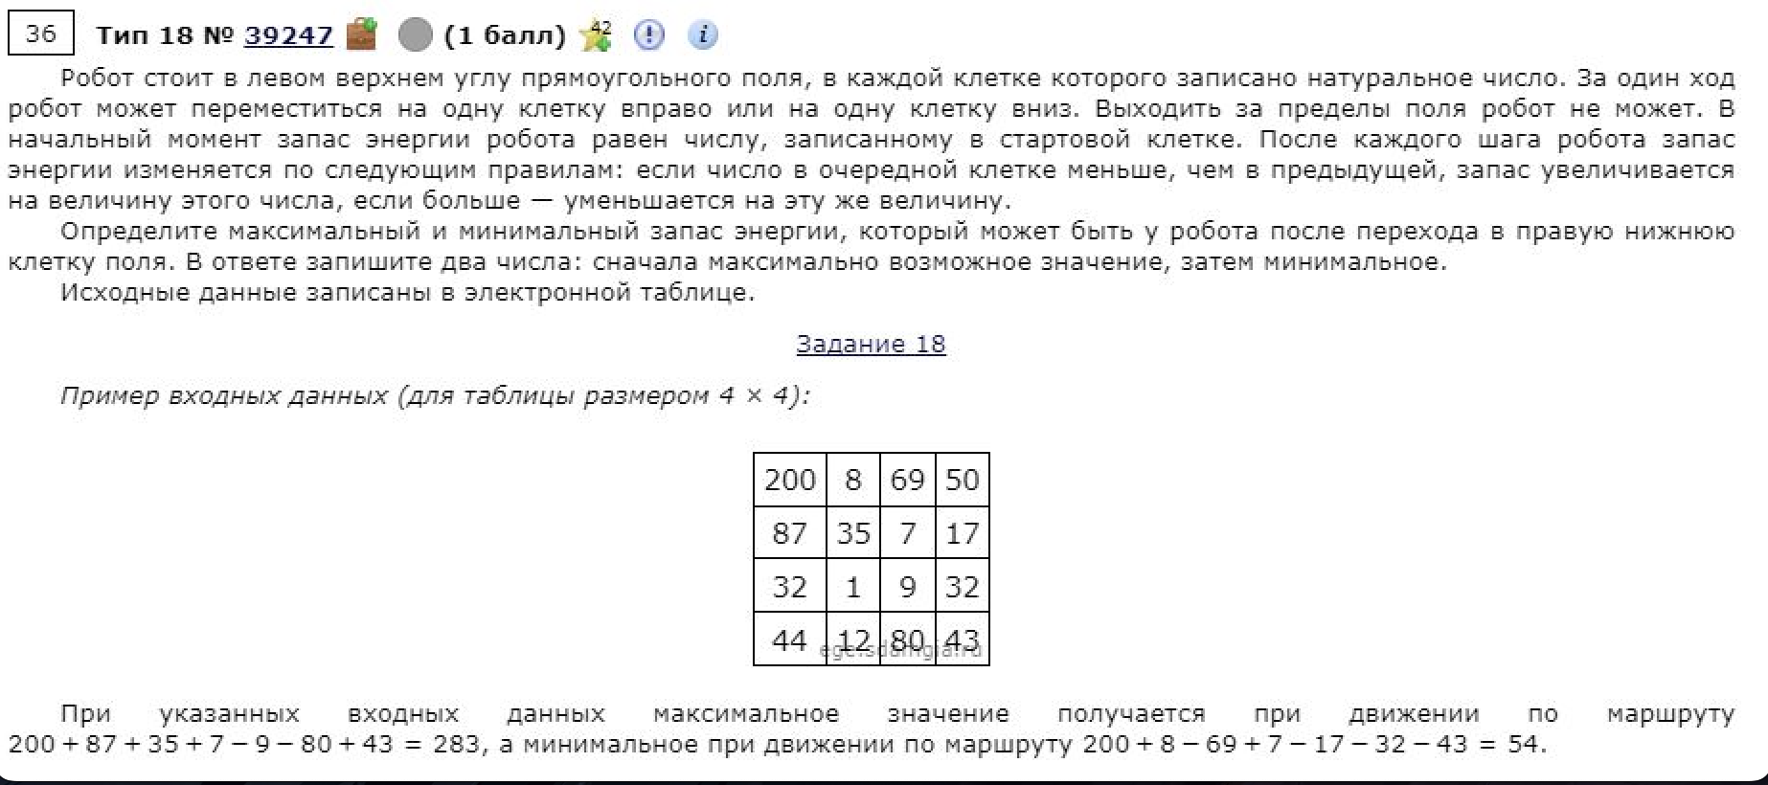
75 | 43 | 22 | 77 | 71 | 53 | 19 | 58 | 37 | 69 | 48 | 98 | 97 | 89 | 35
22 | 84 | 34 | 52 | 37 | 39 | 72 | 84 | 19 | 49 | 10 | 78 | 75 | 7 | 42
59 | 93 | 9 | 90 | 13 | 31 | 93 | 54 | 73 | 52 | 4 | 94 | 37 | 81 | 22
68 | 76 | 84 | 83 | 87 | 36 | 26 | 18 | 19 | 73 | 24 | 47 | 42 | 52 | 5
79 | 12 | 76 | 34 | 77 | 2 | 70 | 20 | 78 | 49 | 7 | 74 | 69 | 90 | 45
90 | 76 | 32 | 31 | 46 | 59 | 35 | 9 | 10 | 32 | 93 | 6 | 19 | 40 | 60
67 | 21 | 74 | 59 | 98 | 15 | 49 | 70 | 31 | 48 | 63 | 52 | 70 | 33 | 69
46 | 39 | 51 | 77 | 78 | 36 | 46 | 50 | 12 | 56 | 75 | 77 | 36 | 5 | 11
26 | 62 | 85 | 7 | 15 | 74 | 39 | 94 | 53 | 89 | 53 | 55 | 3 | 49 | 4
21 | 94 | 40 | 22 | 35 | 50 | 85 | 61 | 29 | 76 | 18 | 62 | 52 | 94 | 16

2000 | 2088 | 2145 | 2082 | 2005 | 2075 | 2081 | 1983 | 2048 | 2106 | 2125 | 2052 | 2065 | 1979 | 1980
2011 | 1945 | 1948 | 1934 | 1898 | 1833 | 1884 | 1888 | 1843 | 1765 | 1777 | 1746 | 1655 | 1667 | 1581
1950 | 1986 | 1902 | 1832 | 1859 | 1840 | 1764 | 1787 | 1790 | 1769 | 1707 | 1632 | 1695 | 1602 | 1635
1864 | 1913 | 1837 | 1876 | 1817 | 1826 | 1776 | 1684 | 1590 | 1627 | 1633 | 1554 | 1600 | 1503 | 1520
1769 | 1809 | 1758 | 1696 | 1708 | 1691 | 1633 | 1682 | 1599 | 1502 | 1563 | 1568 | 1574 | 1527 | 1465
1844 | 1766 | 1780 | 1619 | 1637 | 1638 | 1652 | 1594 | 1631 | 1562 | 1610 | 1470 | 1477 | 1438 | 1473
1866 | 1682 | 1716 | 1664 | 1674 | 1635 | 1563 | 1479 | 1498 | 1449 | 1459 | 1381 | 1456 | 1445 | 1403
1807 | 1589 | 1598 | 1508 | 1521 | 1490 | 1397 | 1451 | 1378 | 1397 | 1401 | 1287 | 1324 | 1243 | 1265
1739 | 1663 | 1514 | 1591 | 1434 | 1454 | 1423 | 1441 | 1397 | 1324 | 1348 | 1301 | 1282 | 1230 | 1235
1660 | 1672 | 1590 | 1624 | 1511 | 1456 | 1353 | 1373 | 1295 | 1344 | 1351 | 1227 | 1213 | 1123 | 1168
1570 | 1596 | 1622 | 1653 | 1557 | 1397 | 1388 | 1382 | 1305 | 1273 | 1180 | 1186 | 1167 | 1127 | 1067
1637 | 1617 | 1543 | 1594 | 1459 | 1412 | 1339 | 1269 | 1274 | 1225 | 1162 | 1134 | 1064 | 1097 | 998 | 2344
1683 | 1578 | 1527 | 1450 | 1372 | 1376 | 1330 | 1280 | 1286 | 1169 | 1087 | 1010 | 1046 | 1051 | 1009 | 919
1709 | 1516 | 1431 | 1438 | 1387 | 1302 | 1341 | 1186 | 1233 | 1080 | 1133 | 1065 | 1049 | 1000 | 1004
1730 | 1422 | 1462 | 1416 | 1352 | 1302 | 1217 | 1247 | 1262 | 1156 | 1151 | 1003 | 997 | 903 | 919

